PtS
Calculadora del "Tiempo medio con Evento" (t con Ev) y de la "Prolongación del Tiempo medio con Evento (Pt con Ev)" |  |  |  |  |  |  |  |  |  | 3.8 | 45.6

20160728-ECA LEADER 3,8y, PS80 DM2 [liragl vs plac], -MACE. Marso
Marso SP, Daniels GH, Brown-Frandsen K, Kristensen P et al on behalf of the LEADER Trial Investigators. Liraglutide and Cardiovascular Outcomes in Type 2 Diabetes. ]N Engl J Med. 2016 Jul 28;375(4):311-22.
Mortalidad cualquier causa | Área Bajo la Curva (ABC) por píxeles |  |  |  | Supervivencia | años
1 | 8820 |  |  |  | 20.0% | 4
2 | 1665 |  |  |  |  | El área de referencia representa | 0.80 | años
3 | 1934
 |  |  | Área Bajo la Curva (ABC) por píxeles | Tiempo medio que permenecen con evento |  |  | Tiempo medio de Supervivencia Libre de Evento (tSLEv)
 |  | Área de referencia | 8820 | 0.80 | años |  | 3.2 | años
 |  | Liraglutida, n= 4668 | 1665 | 0.15 | años |  | 3.8 | años
 |  | Placebo, n= 4672 | 1934 | 0.18 | años |  | 3.8 | años

 |  |  |  | Diferencia | 0.02 | años | en | 4.0 | años
 |  |  |  |  | 8.9 | días | en | 4.0 | años

Tabla ... : Cálculo del "Tiempo de Supervivencia Libre de Evento"(tSLEv) por las áreas bajo las curvas
 | Liraglutida, n= 4668 | Placebo, n= 4672
En un área de: | Media t con Ev, | Media t con Ev, | Dif Medias = PtSLEv, |  | Dif Medias = PtSLEv,
4 años | años | años | años |  | días

Mortalidad cualquier causa | 0.15 | 0.18 | 0.02 |  | 8.9

Abreviaturas: tSLEv: tiempo de supervivencia libre de evento; PtSLEv: prolongación del tiempo de supervivencia libre de evento.
 |  |  |  |  |  |  | años |  |  | días
 |  |  |  |  |  | Resto de t sin éxito | 0.15 | 3.8% |  | 55
 |  |  |  |  |  | PtS por la intervención | 0.02 | 0.6% |  | 9
 |  |  |  |  |  | tS sin la intervención | 3.82 | 95.6% |  | 1,397
 |  |  |  |  |  |  | 4.00 |  |  | 1,461
Prolongación del tiempo medio de Supervivencia

PtSLEv, MortCV
Calculadora del "Tiempo medio con Evento" (t con Ev) y de la "Prolongación del Tiempo medio con Evento (Pt con Ev)"

20160728-ECA LEADER 3,8y, PS80 DM2 [liragl vs plac], -MACE. Marso
Marso SP, Daniels GH, Brown-Frandsen K, Kristensen P et al on behalf of the LEADER Trial Investigators. Liraglutide and Cardiovascular Outcomes in Type 2 Diabetes. ]N Engl J Med. 2016 Jul 28;375(4):311-22.
Mortalidad CV | Área Bajo la Curva (ABC) por píxeles |  |  |  | Supervivencia | años
1 | 8694 |  |  |  | 20.0% | 4
2 | 877 |  |  |  |  | El área de referencia representa | 0.80 | años
3 | 1165
 |  |  | Área Bajo la Curva (ABC) por píxeles | Tiempo medio que permenecen con evento |  |  | Tiempo medio de Supervivencia Libre de Evento (tSLEv)
 |  | Área de referencia | 8694 | 0.80 | años |  | 3.2 | años
 |  | Liraglutida, n= 4668 | 877 | 0.08 | años |  | 3.9 | años
 |  | Placebo, n= 4672 | 1165 | 0.11 | años |  | 3.9 | años

 |  |  |  | Diferencia | 0.03 | años | en | 4.0 | años
 |  |  |  |  | 9.7 | días | en | 4.0 | años

Tabla ... : Cálculo del "Tiempo medio de Supervivencia Libre de Evento"(tSLEv) por las áreas bajo las curvas
 | Liraglutida, n= 4668 | Placebo, n= 4672
En un área de: | Media t con Ev, | Media t con Ev, | Dif Medias = PtSLEv, |  | Dif Medias = PtSLEv,
4 años | años | años | años |  | días

Mortalidad CV | 0.08 | 0.11 | 0.03 |  | 9.7

Abreviaturas: t con Ev: Tiempo medio con Evento; PtSLEv: Prolongación del tiempo medio de Supervivencia Libre de Evento.
 |  |  |  |  |  |  | años |  |  | días
 |  |  |  |  |  | Resto de t sin éxito | 0.08 | 2.0% |  | 29
 |  |  |  |  |  | PtSLEv por la intervención | 0.03 | 0.7% |  | 10
 |  |  |  |  |  | tSLEv sin la intervención | 3.89 | 97.3% |  | 1422
 |  |  |  |  |  |  | 4.00 |  |  | 1461

Prolongación del tiempo medio de Supervivencia Libre de Evento

Mort x Rg1
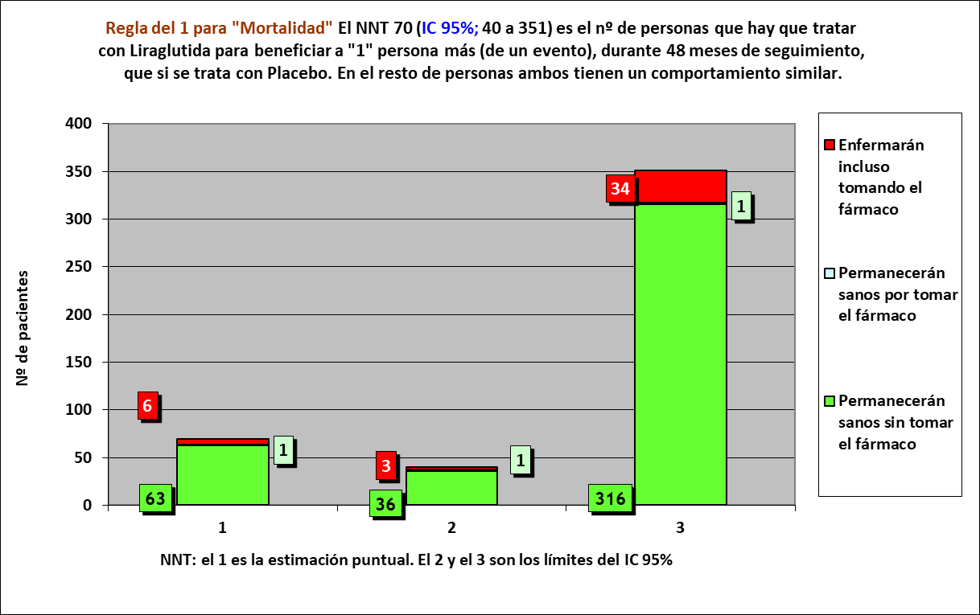
Gráfico PtS x Rg 1 |  |  |  |  |  |  | 20160728-ECA LEADER 3,8y, PS80 DM2 [liragl vs plac], -MACE. Marso
NNT | 70 | 6 | 1 | 63 |  |  | Marso SP, Daniels GH, Brown-Frandsen K, Kristensen P et al on behalf of the LEADER Trial Investigators. Liraglutide and Cardiovascular Outcomes in Type 2 Diabetes. ]N Engl J Med. 2016 Jul 28;375(4):311-22.

 | años | años de los 70 del grupo Interv | años de los 70 del grupo Contr
Resto de t sin éxito | 0.15 | 11 | 12
PtS por la intervención | 0.02 | 269
tS sin la intervención | 3.82 |  | 268
 | 4.00 | 280 | 280

 |  | 256 | 252 |  | NOTA:
Distribuir cuadros verdes tras todos los supervivientes al evento |  | 13.4 | 15.7 |  | puede representarse llegando los 70 pacientes, a los 4 años

Mortalidad cualquier causa |  |  |  |  | Liraglutida |  |  |  | Placebo
Liraglutida, n= 4668 |  |  |  |  | Años |  |  |  | Años
Placebo, n= 4672 |  |  |  |  | 1 | 2 | 3 | 4 | 1 | 2 | 3 | 4
 |  |  | Personas | 70 |  |  |  |  |  |  |  |  | 70 | Personas
 |  |  |  | 69 |  |  |  |  |  |  |  |  | 69
 |  |  |  | 68 |  |  |  |  |  |  |  |  | 68
 |  |  |  | 67 |  |  |  |  |  |  |  |  | 67
 |  |  |  | 66 |  |  |  |  |  |  |  |  | 66
 |  |  |  | 65 |  |  |  |  |  |  |  |  | 65
 |  |  |  | 64 |  |  |  |  |  |  |  |  | 64
 |  |  |  | 63 |  |  |  |  |  |  |  |  | 63
 |  |  |  | 62 |  |  |  |  |  |  |  |  | 62
 |  |  |  | 61 |  |  |  |  |  |  |  |  | 61
 |  |  |  | 60 |  |  |  |  |  |  |  |  | 60
 |  |  |  | 59 |  |  |  |  |  |  |  |  | 59
 |  |  |  | 58 |  |  |  |  |  |  |  |  | 58
 |  |  |  | 57 |  |  |  |  |  |  |  |  | 57
 |  |  |  | 56 |  |  |  |  |  |  |  |  | 56
 |  |  |  | 55 |  |  |  |  |  |  |  |  | 55
 |  |  |  | 54 |  |  |  |  |  |  |  |  | 54
 |  |  |  | 53 |  |  |  |  |  |  |  |  | 53
 |  |  |  | 52 |  |  |  |  |  |  |  |  | 52
 |  |  |  | 51 |  |  |  |  |  |  |  |  | 51
 |  |  |  | 50 |  |  |  |  |  |  |  |  | 50
 |  |  |  | 49 |  |  |  |  |  |  |  |  | 49
 |  |  |  | 48 |  |  |  |  |  |  |  |  | 48
 |  |  |  | 47 |  |  |  |  |  |  |  |  | 47
 |  |  |  | 46 |  |  |  |  |  |  |  |  | 46
 |  |  |  | 45 |  |  |  |  |  |  |  |  | 45
 |  |  |  | 44 |  |  |  |  |  |  |  |  | 44
 |  |  |  | 43 |  |  |  |  |  |  |  |  | 43
 |  |  |  | 42 |  |  |  |  |  |  |  |  | 42
 |  |  |  | 41 |  |  |  |  |  |  |  |  | 41
 |  |  |  | 40 |  |  |  |  |  |  |  |  | 40
 |  |  |  | 39 |  |  |  |  |  |  |  |  | 39
 |  |  |  | 38 |  |  |  |  |  |  |  |  | 38
 |  |  |  | 37 |  |  |  |  |  |  |  |  | 37
 |  |  |  | 36 |  |  |  |  |  |  |  |  | 36
 |  |  |  | 35 |  |  |  |  |  |  |  |  | 35
 |  |  |  | 34 |  |  |  |  |  |  |  |  | 34
 |  |  |  | 33 |  |  |  |  |  |  |  |  | 33
 |  |  |  | 32 |  |  |  |  |  |  |  |  | 32
 |  |  |  | 31 |  |  |  |  |  |  |  |  | 31
 |  |  |  | 30 |  |  |  |  |  |  |  |  | 30
 |  |  |  | 29 |  |  |  |  |  |  |  |  | 29
 |  |  |  | 28 |  |  |  |  |  |  |  |  | 28
 |  |  |  | 27 |  |  |  |  |  |  |  |  | 27
 |  |  |  | 26 |  |  |  |  |  |  |  |  | 26
 |  |  |  | 25 |  |  |  |  |  |  |  |  | 25
 |  |  |  | 24 |  |  |  |  |  |  |  |  | 24
 |  |  |  | 23 |  |  |  |  |  |  |  |  | 23
 |  |  |  | 22 |  |  |  |  |  |  |  |  | 22
 |  |  |  | 21 |  |  |  |  |  |  |  |  | 21
 |  |  |  | 20 |  |  |  |  |  |  |  |  | 20
 |  |  |  | 19 |  |  |  |  |  |  |  |  | 19
 |  |  |  | 18 |  |  |  |  |  |  |  |  | 18
 |  |  |  | 17 |  |  |  |  |  |  |  |  | 17
 |  |  |  | 16 |  |  |  |  |  |  |  |  | 16
 |  |  |  | 15 |  |  |  |  |  |  |  |  | 15
 |  |  |  | 14 |  |  |  |  |  |  |  |  | 14
 |  |  |  | 13 |  |  |  |  |  |  |  |  | 13
 |  |  |  | 12 |  |  |  |  |  |  |  |  | 12
 |  |  |  | 11 |  |  |  |  |  |  |  |  | 11
 |  |  |  | 10 |  |  |  |  |  |  |  |  | 10
 |  |  |  | 9 |  |  |  |  |  |  |  |  | 9
 |  |  |  | 8 |  |  |  |  |  |  |  |  | 8
 |  |  |  | 7 |  |  |  |  |  |  |  |  | 7
 |  |  |  | 6 |  |  |  |  |  |  |  |  | 6
 |  |  |  | 5 |  |  |  |  |  |  |  |  | 5
 |  |  |  | 4 |  |  |  |  |  |  |  |  | 4
 |  |  |  | 3 |  |  |  |  |  |  |  |  | 3
 |  |  |  | 2 |  |  |  |  |  |  |  |  | 2
 |  |  |  | 1 |  |  |  |  |  |  |  |  | 1
 |  |  |  |  | 1 | 2 | 3 | 4 | 1 | 2 | 3 | 4
 |  |  |  |  | Años |  |  |  | Años
 |  |  |  |  | Liraglutida |  |  |  | Placebo

